Foglio1


Code | Description |  |  |  | Quantity | PVP Price | Total amount

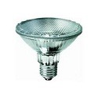
54405 | HALO PAR 20 230V 50W E27 30° |  |  |  | 1440 | 7.73 | 11131.2

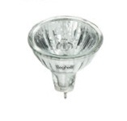
54980 | GREEN MR11 16W 12V GU4 10° |  |  |  | 1400 | 4.1 | 5740

50428 | COMP FLAT 13W 230VGX53 4000°K |  |  |  | 3200 | 3.84 | 12288

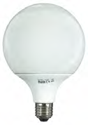

50216BL | C GLOBO 10K 25W 230VE27 4000°K |  |  |  | 1440 | 11.71 | 16862.4

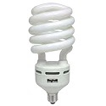
50321 | C SPIRAL HPW 65W 230VE27 2700K |  |  |  | 270 | 22.75 | 6142.5

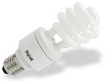
50600 | C SPIRAL DIM 22W 230VE27 2700° |  |  |  | 600 | 18.45 | 11070

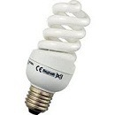
50320 | C SPIRAL HPW 45W 230VE27 2700K |  |  |  | 540 | 17.87 | 9649.8

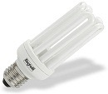
50590 | COMP DIM 22W 230V E27 2700°K |  |  |  | 400 | 18.45 | 7380

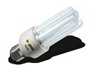
50002 | IMMEDIATELY 25W 230VE27 4000°K |  |  |  | 900 | 9.4 | 8460

50013 | IMMEDIATELY 11W 230VE27 4000°K |  |  |  | 800 | 9.4 | 7520

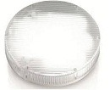
50429 | COMP FLAT 13W 230VGX53 6500°K |  |  |  | 500 | 8.79 | 4395

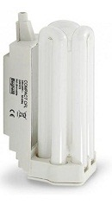
50610 | COM R7S DIM 24W 230VR7S 2700°K |  |  |  | 0 | 4.58 | 0

55700 | FORMA SPOT R39 30W 230V E14 |  |  |  | 6600 | 3 | 19800

55701 | FORMA SPOT R50 25W 230V E14 |  |  |  | 5700 | 2.22 | 19020

56046 | ECOMR16 LED 6W 12V GU5.3 4000K |  |  |  | 2000 | 9.51 | 19020

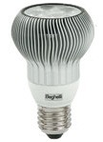
56040 | REF R63 LED 6W 230V E27 2900K |  |  |  | 800 | 41.65 | 33320

56941 | E LED GO TV FR 4W E27 4000°K |  |  |  | 1580 | 7 | 11060

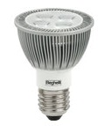
56050 | PAR 20 LED 6W 230V E27 2900K |  |  |  | 150 | 41.63 | 6244.5


54504 | HALO DI E27 230V 100W E27 SM |  |  |  | 3,740.00 | 4.40 | 16,456.00

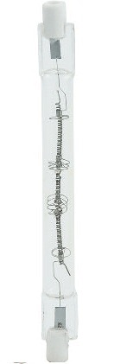
54602 | HALO 80 R7s 230V 200W |  |  |  | 3,000.00 | 4.10 | 12,300.00

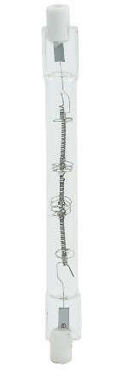
54501 | HALO DI E27 230V 100W E27 CH |  |  |  | 2,100.00 | 4.44 | 9,324.00


54506 | HALO DI E27 230V 250W E27 SM |  |  |  | 3,480.00 | 4.44 | 15,451.20


54502 | HALO DI E27 230V 150W E27 CH |  |  |  | 900.00 | 4.44 | 3,996.00

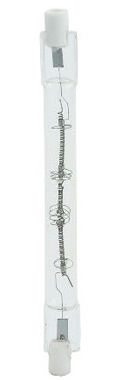
54503 | HALO DI E27 230V 250W E27 CH |  |  |  | 1,200.00 | 4.44 | 5,328.00

54505 | HALO DI E27 230V 150W E27 SM |  |  |  | 1,600.00 | 4.44 | 7,104.00

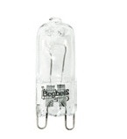
54303 | TWIN G9 230V 75W G9 CH |  |  |  | 2,000.00 | 2.69 | 5,380.00

54603 | HALO 80 R7s 230V 250W |  |  |  | 4,000.00 | 3.63 | 14,520.00

54703 | HALO 117 R7s 230V 250W |  |  |  | 2,500.00 | 2.57 | 6,425.00

 |  |  |  |  | 1,140.00 | 3.32 | 3,784.80
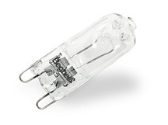
54308 | TWIN G9 230V 75W G9 SM

54305 | TWIN G9 230V 25W G9 SM |  |  |  | 1,000.00 | 3.32 | 3,320.00

50520 | COMP CVENTO 7W 230V E14 6500K |  |  |  | 300.00 | 3.66 | 1,098.00

54404 | HALO PAR 20 230V 75W GU10 30° |  |  |  | 2,450.00 | 2.27 | 5,561.50

55304 | TORT SM 15W 230V E14 SMERIGL |  |  |  | 9,000.00 | 1.52 | 13,680.00

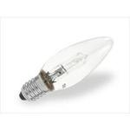

55013 | GOCCIA SM 25W 230V E27 SMERIGL |  |  |  | 10,400.00 | 2.13 | 22,152.00

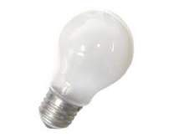

55020 | GOCCIA SILVER 100W 230V E27 CH |  |  |  | 3,900.00 | 2.41 | 9,399.00
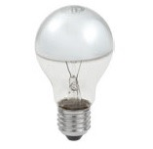

55014 | GOCCIA SM 40W 230V E27 SMERIGL |  |  |  | 9,200.00 | 2.13 | 19,596.00

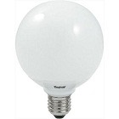
55613 | FORMA GL 126 150W 230V E27 CH |  |  |  | 1,080.00 | 2.08 | 2,246.40

55610 | FORMA GL 100 150W 230V E27 OP |  |  |  | 1,080.00 | 2.08 | 2,246.40

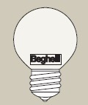
55114 | SFERA SM 40W 230V E27 SMERIGL |  |  |  | 5,300.00 | 1.13 | 5,989.00

55606 | FORMA GL 80 100W 230V E27 OP |  |  |  | 1,200.00 | 2.14 | 2,568.00

55007 | GOCCIA OP 25W 230V E27 OPALE |  |  |  | 4,800.00 | 1.44 | 6,912.00

55614 | FORMA GL 126 60W 230V E27 OP |  |  |  | 600.00 | 2.14 | 1,284.00

55605 | FORMA GL 80 60W 230V E27 OP |  |  |  | 800.00 | 2.14 | 1,712.00

55008 | GOCCIA OP 40W 230V E27 OPALE |  |  |  | 2,800.00 | 1.44 | 4,032.00

55115 | SFERA SM 60W 230V E27 SMERIGL |  |  |  | 2,800.00 | 0.86 | 2,408.00

55123 | SFERA OP 60W 230V E27 OPALE |  |  |  | 2,600.00 | 0.86 | 2,236.00

55607 | FORMA GL 100 40W 230V E27 OP |  |  |  | 0.00 | 2.18 | 0.00

55602 | FORMA GL 60 60W 230V E14 OP |  |  |  | 600.00 | 2.18 | 1,308.00

55112 | SFERA SM 15W 230V E27 SMERIGL |  |  |  | 2,400.00 | 0.86 | 2,064.00

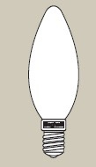
55208 | OLIVA OP 15W 230V E14 OPALE |  |  |  | 1,800.00 | 1.44 | 2,592.00

55604 | FORMA GL 80 40W 230V E27 OP |  |  |  | 400.00 | 2.14 | 856.00

55113 | SFERA SM 25W 230V E27 SMERIGL |  |  |  | 2,000.00 | 0.86 | 1,720.00

55006 | GOCCIA OP 15W 230V E27 OPALE |  |  |  | 1,500.00 | 1.44 | 2,160.00

55122 | SFERA OP 40W 230V E27 OPALE |  |  |  | 1,900.00 | 0.86 | 1,634.00

55204 | OLIVA SM 15W 230V E14 SMERIGL |  |  |  | 1,500.00 | 0.86 | 1,290.00

55609 | FORMA GL 100 100W 230V E27 OP |  |  |  | 0.00 | 2.14 | 0.00

55108 | SFERA SM 15W 230V E14 SMERIGL |  |  |  | 1,200.00 | 0.86 | 1,032.00


55710 | FORMA SPOT R80 100W 230V E27 |  |  |  | 400.00 | 2.00 | 800.00

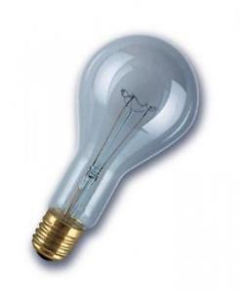
55022 | GOCCIA CH 300W 230V E40 CHIARA |  |  |  | 0.00 | 2.00 | 0.00

55600 | FORMA GL 60 25W 230V E14 OP |  |  |  | 500.00 | 0.86 | 430.00

55120 | SFERA OP 15W 230V E27 OPALE |  |  |  | 800.00 | 0.86 | 688.00

 |  | HALOG | 31,950.00
 |  | INCAND | 82,860.00
 |  | LED | 4530
 |  | BAS CON | 8,950.00

 |  | TOT | 128,290.00

Total | TOTALE GENERALE LAMPADE |  |  | PZ | 128290 | € | 432186.7

